【各施設のDB(oracle)更新】スクリプト実施手順
■全体イメージ
コンバート業者用PC
oracle_clientがある

施設Aのデータベース
(Oracle)
コンバートクライアント
2

1
施設Aのdumpで作成db
(Oracle)

 | ①初期コンバート時、施設の指定日DBをコピーして、ローカルDB作成
 | ②差分コンバート時、直接施設DBを接続
 | ※その時点に、①のコンバート用TBLのデータを②にコピーすること

■下記の資材をコンバート作業者用PCにコピーする

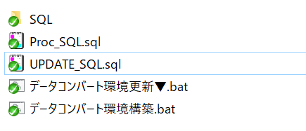

上記①、②の時点により、下記ファイルOrcleに接続設定を修正する。
Proc_SQL.sql
UPDATE_SQL.sql

connect nkk/nkk@nkkfn3;

初めてコンバート環境を構築する際に、データコンバート環境構築.batを実施ください。
コンバート途中で、SQLフォルダのファイル変更がある場合、データコンバート環境更新▼.batを実施ください。

【コンバートDB(postgres)構築】スクリプト実施手順
■全体イメージ

作業サーバー(Linux)
前提条件：psqlが使える
rootユーザで進める
右記のDBへアクセス可能
convert_db

fnsi db
(ntss_db4、
ntss_db5、ntss_db6)
 | convert_dbについて、
 | 作業サーバーからリモートアクセスするために、
 | convert_db中に、デフォルトDB(postgres)を用意する要
 | スーパーユーザも準備する要。（convert_dbを作成用）

 | fnsi_dbについて、下記の固定情報が前提とする
 | db名：ntss_db4、ntss_db5、ntss_db6
 | ユーザ名：nkk4、nkk5、nkk6

 | ※psqlインストールについて、別紙を参照ください。

■下記ファイルを実の環境により修正した後、下記のすべて資材を作業サーバーの任意フォルダにアップロードする、例：/tmp
①.pgpassファイル（当該ファイルがないと、スクリプト実施際に、各DBへ接続時、複数回DBユーザのパスワードを入力要）
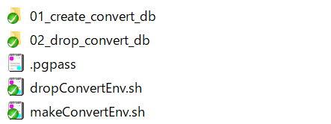

■DBへアクセスする際に、パスワードが省略するために、当該ユーザのhomeディレクトリに.pgpassファイルが用意する必要
.pgpassファイルの記載例：
 | dbのhost:port:db名:ユーザ名
 | ies-nkk-fnsi.cluster-cnr7cvlcb4ym.ap-northeast-1.rds.amazonaws.com:5432:ntss_db4:nkk4:nkk4
 | ies-nkk-fnsi.cluster-cnr7cvlcb4ym.ap-northeast-1.rds.amazonaws.com:5432:ntss_db5:nkk5:nkk5
 | ies-nkk-fnsi.cluster-cnr7cvlcb4ym.ap-northeast-1.rds.amazonaws.com:5432:ntss_db6:nkk6:nkk6
 | 192.168.100.40:5432:convert_db:convert:convert

作業ユーザがec2-userである場合、.pgpassファイルが/home/ec2-userディレクトリに格納する、rootユーザの場合、/root配下に格納する

.pgpassファイルの権限
例：rootユーザである場合、下記のコマンドを実施ください。
 | cd /root
 | chown root:root .pgpass
 | chmod 600 .pgpass
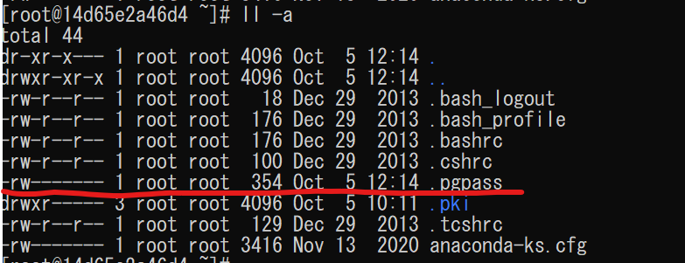

②01_create_convert_db/create_convert_db.shの修正
#コンバートDBのhost
convert_db_host=192.168.100.40 |  | ←修正点１、コンバートDBのホストURLに変更ください
#FNSI DBのhost
fnsi_db_host=ies-nkk-fnsi.cluster-cnr7cvlcb4ym.ap-northeast-1.rds.amazonaws.com |  |  | ←修正点２、FNSI DBのホストURLに変更ください
#convert DB管理ユーザ
db_manage_user=root |  | ←修正点３、コンバートDBの管理者（スーパーユーザ）

③02_drop_convert_db/drop_convert_db.shの修正
#コンバートDBのhost
convert_db_host=192.168.100.40 |  | ←修正点１、コンバートDBのホストURLに変更ください
#DB管理ユーザ
db_manage_user=root |  | ←修正点２、コンバートDBの管理者（スーパーユーザ）

■上記準備した後、./makeConvertEnv.shを実行して、コンバートDBを作成できること。

■コンバートDBを削除したい場合、./dropConvertEnv.shを実行ください。

■FNSI DB資材変更がある場合、コンバートDB作成時点からFNSI側新規flywayファイルを纏めて(db4、db5、db6新規のflywayファイル、convert_dbに纏める)コンバートDBへ反映ください。

コンバートサーバーEC2
EC2(AmazonLinux2)構築手順 ※踏み台は任意構築です
サーバ | 項目 | 設定内容 | 備考
psql | pgsql クライアントインストール | <pgsql client 12> ec2-userで１行づつコピー実行する wget https://download.postgresql.org/pub/repos/yum/reporpms/EL-7-x86_64/pgdg-redhat-repo-latest.noarch.rpm sudo rpm -Uvh --nodeps pgdg-redhat-repo-latest.noarch.rpm sudo sed --in-place -e "s/\$releasever/7/g" /etc/yum.repos.d/pgdg-redhat-all.repo sudo yum update sudo yum search postgres sudo yum install postgresql12 psql --version
convert | JDK | <JDK 1.8> yum install java-1.8.0-openjdk.x86_64 yum install java-1.8.0-openjdk-devel.x86_64 | [root@ntss-central-device01 ~]# yum list installed | grep java java-1.8.0-openjdk.x86_64 1:1.8.0.201.b09-0.amzn2 @amzn2-core java-1.8.0-openjdk-devel.x86_64 1:1.8.0.201.b09-0.amzn2 @amzn2-core java-1.8.0-openjdk-headless.x86_64 1:1.8.0.201.b09-0.amzn2 @amzn2-core javapackages-tools.noarch 3.4.1-11.amzn2 @amzn2-core python-javapackages.noarch 3.4.1-11.amzn2 @amzn2-core tzdata-java.noarch 2018i-1.amzn2 @amzn2-core
 | ユーザ作成 | adduser nkkuser | ※サービスの起動ユーザ
 | サービス設定 | <ntss_convert > vi /etc/systemd/system/ntss_convert.service ---------------------------------- [Unit] Description = NTSS Convert-Server [Service] ExecStart = /var/lib/ntss-convert/convert-server-side.jar Restart = always Type = simple User = nkkuser SuccessExitStatus = 143 UMask=0002 [Install] WantedBy = multi-user.target ---------------------------------- systemctl enable ntss_convert.service | ・サービスの自動起動設定の確認 [root@alpha-stg-ntss-central-webapp01 ~]# systemctl list-unit-files | grep ntss ntss_convert.service enabled
 | ディレクトリ作成 | ・サービスディレクトリ作成 mkdir /var/lib/ntss-convert chown nkkuser:nkkuser /var/lib/ntss-* ・ログのディレクトリの作成 mkdir /var/log/ntss-convert chown nkkuser:nkkuser /var/log/ntss-convert

※※※※※※※※※※※※※※※※※※※※※※※※※※※※※※※※※
※サービス登録
※ rootで実行
■ntss-convertの格納フォルダを作ってconfを作って配置
mkdir /var/lib/ntss-convert
echo RUN_ARGS=\"--spring.profiles.active=dev\" > /var/lib/ntss-convert/ntss-convert.conf
chown -R nkkuser:nkkuser /var/lib/ntss-convert
chmod 755 /var/lib/ntss-convert/ntss-convert.conf
■ntss_convert.serviceをサービスとして登録
vi /etc/systemd/system/ntss_convert.service
※ntss_convert.serviceの中身は以下
-------------------------------------------------------------------------------
[Unit]
Description = NTSS Convert-Server
[Service]
ExecStart = /var/lib/ntss-convert/convert-server-side.jar
Restart = always
Type = simple
User = nkkuser
SuccessExitStatus = 143
UMask=0002
[Install]
WantedBy = multi-user.target
-------------------------------------------------------------------------------
■サービスとして登録出来ているか確認
[root@nkk-stg-ntss-central-webapp01 system]# systemctl list-unit-files --type=service | grep ntss
ntss_convert.service disabled ←これ
※デプロイ後に設定
■自動起動設定
systemctl enable ntss_convert.service

